夏時間説明書
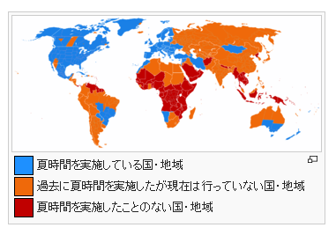
 | 夏時間説明書

1 | 定義
 | 夏時間またはサマータイム（Daylight Saving Time - DST) とは1年の内夏を中心した期間に太陽の出ている時間帯を有効に利用する目的で標準時を1時間すすめる制度です。
 | 日本は現在実施していない。
2 | 目的と効果
 | ◎ | 明るい時間を有効に使えるので照明の節約になる。
 | ◎ | 交通事故や犯罪発生率の低下。
 | ◎ | 活動時間が増えることによる経済の活性化。
 | ◎ | 午後の日照時間が増えることによる余暇の充実。

 | 調整方法
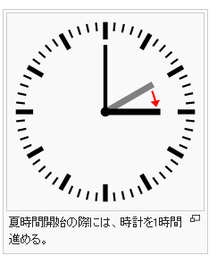
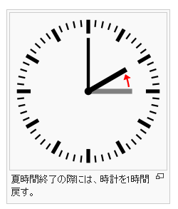

3 | Parseで保存しているDatetimeの価値
 | 自分が作成して、実行したコードの中に JavaScript のnew Date()変数があります。 普通のJSで new Date() のReturn ValueはDate Objectですが、 Parseでデータ保存するため、上のDate Objectが ISOString に変換されました。 それで、Parseのデータ表示する時、時間がGMT+00 見たいのタイムになりました。 詳しくは↓の例を見てください
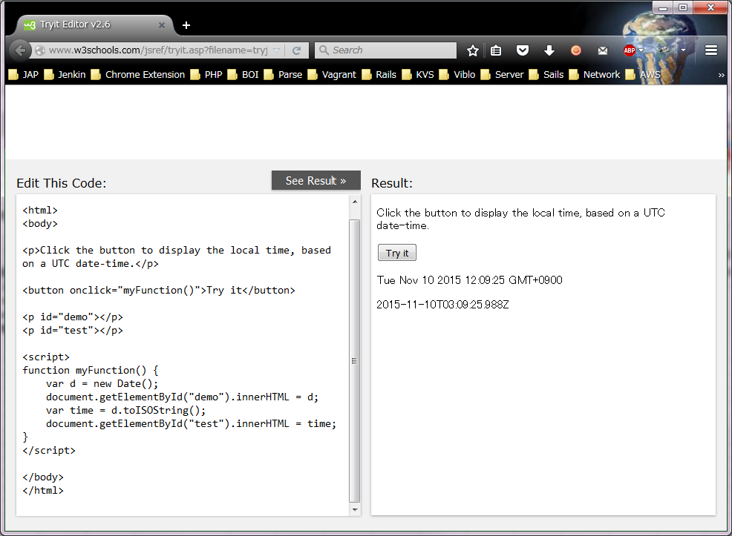

 | ParseのDatetimeの保存した価値と表示する価値

 | typesrecordaction.set("removing", new Date()); |  | ※実行した時点：10/11/2015 11:00

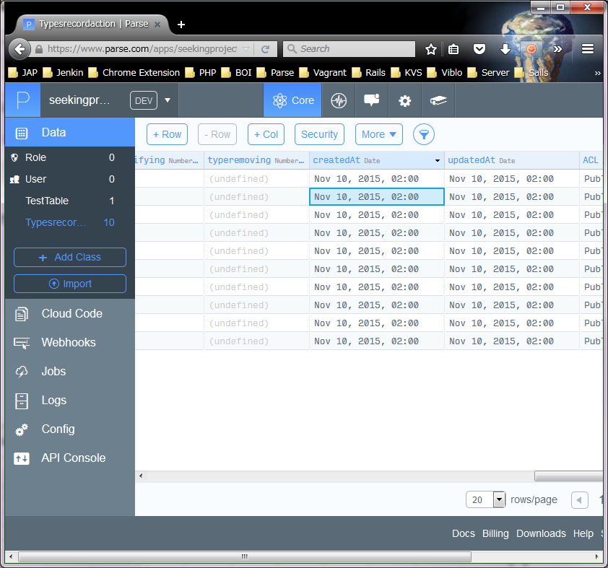
ダブルクリックにして、右画面になります。
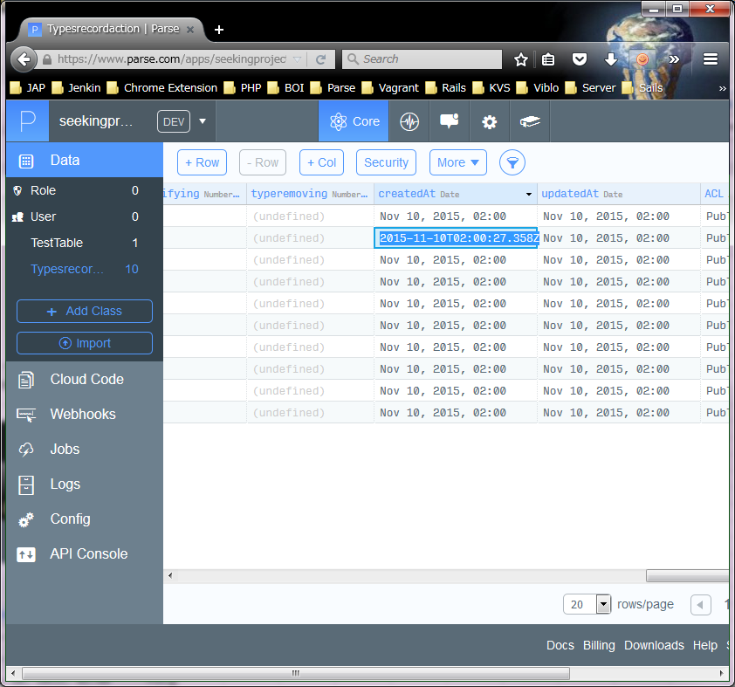
ISOフォーマットで文字列

 |  |  |  | ⇒

4 | 結論
 | ParseはDatetimeを保存する時に、ISOString（ISOフォーマットで文字列）で保存されましたから、価値の間違うことは全然発生しないです。
 | 参照：https://developer.mozilla.org/ja/docs/Web/JavaScript/Reference/Global_Objects/Date/toISOString

5 | 結論２ （ロン、加藤、の結論）
 | Parseは、UTC を採用している。
 | サマータイムは、UTCと、一切関係がないので、
 | 日本のクライアント・デバイスは、いつも、＋９時間すれば、良い。

